Sheet1
营养分析总报告(计划食谱平均单人量)——小学套餐1
单位名称：苏南学校食材配送有限公司 调查日期：2025-11-17~2025-11-21
一、营养素摄入量
营养素 | 在校推荐量 | 供餐量 | 评价标准 | 实际占比（%）
能量(千卡) | 790.303 | 861.18 | 90%-110% | 108.97
蛋白质(g) | 23.00 | 40.24 | 80%-120% | 174.96
钙(mg) | 355.00 | 285.42 | ≥80% | 80.40
铁(mg) | 5.20 | 9.92 | ≥80% | 190.77
锌(mg) | 2.80 | 4.07 | ≥80% | 145.36
维生素A(μg) | 200.00 | 249.54 | ≥80% | 124.77
硫胺素/B1(mg) | 0.40 | 0.59 | ≥80% | 147.50
核黄素/B2(mg) | 0.40 | 0.47 | ≥80% | 117.50
抗坏血酸/C(mg) | 26.00 | 43.00 | ≥80% | 165.38
二、能量的营养素来源比例及主要营养素比例关系
三大营养素所占能量比 |  | 优质蛋白占比 |  | 动物脂肪占比
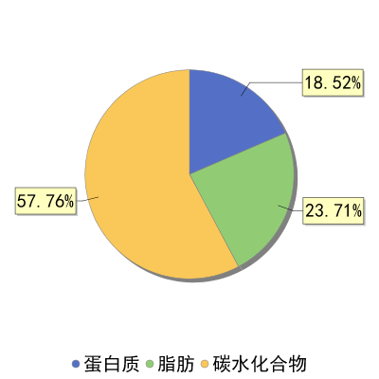 |  | 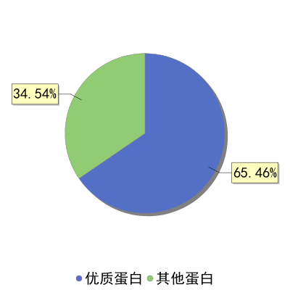 |  | 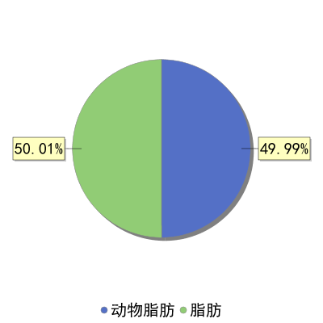

三、能量的食物分类来源
食材类别 | 食物种类 | 供餐量g
谷薯类 | 谷类 | 135.60
 | 薯类 | 24.00
蔬菜水果类 | 蔬菜类 | 170.38
 | 水果类 | 17.42
鱼禽肉蛋类 | 畜禽肉类 | 92.58
 | 鱼虾类 | 13.00
 | 蛋类 | 25.93
奶、大豆类及坚果 | 奶及奶制品 | 50.00
 | 大豆类及其制品 | 6.27
 | 坚果 | 0.00
四、蛋白质的食物分类来源
食材类别 | 蛋白质(g) | 占总蛋白质比% | 评价标准
大豆类及其制品 | 1.61 | 4.00 | ≥50%
动物性食物 | 24.73 | 61.46
谷薯类 | 11.27 | 27.99 | 30-50%
其他 | 2.19 | 5.45
五、营养分析建议
热量总量合理，其中：蛋白质偏多，可适当减少蛋、豆、奶类，脂肪比例合理，碳水化合物合理。另：蛋白质中，优质蛋白(豆类+动物类)比例合理；动物脂肪在脂肪中比例合理。

